Hoja1
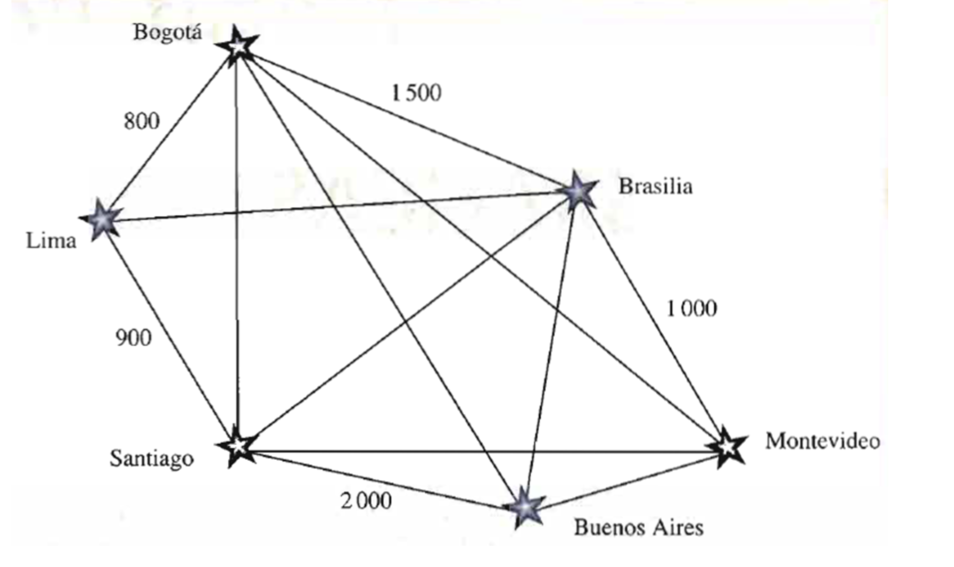
 | Bogotá | Lima | Santiago | Buenos Aires | Brasilia | Montevideo
Bogotá | 0 | 1 | 1 | 1 | 1500 | 1
Lima | 800 | 0 | 900 | 1 | 1 | 1
Santiago | 1 | 1 | 0 | 2000 | 1 | 1
Buenos Aires | 1 | 1 | 1 | 0 | 1 | 1
Brasilia | 1 | 1 | 1 | 1 | 0 | 1000
Montevideo | 1 | 1 | 1 | 1 | 1 | 0

